逻辑覆盖法
逻辑覆盖法设计测试用例
1.语句覆盖：覆盖a,b,c,e
用例编号 | x | y | z | 覆盖语句 | 预期结果
1 | 4 | 2 | 0 | a,c,b,e | x=3
语句覆盖可能出现的问题：如果开发把a语句中的&&写成||，发现不了问题

2.判定覆盖：把判定条件为真为假都覆盖一遍,覆盖分支：ac,ab,be,bd
用例编号 | x | y | z | 覆盖分支 | 预期结果
1 | 4 | 4 | 0 | ac,bd | x=1
2 | 1 | 2 | 1 | ab,be | x=2
3.条件覆盖：把判定中的每个子条件分别为真为假都去测试一遍
y>1 | 为真：T1 |  | 为假：-T1
z=0 | T2，-T2
y=2 | T3,-T3
x>1 | T4,-T4
用例编号 | x | y | z | 覆盖条件 | 预期结果 | 覆盖分支
1 | 2 | 2 | 0 | T1，T2，T3，-T4 | x=2 | ac,be
2 | 2 | 1 | 1 | —T1，—T2，—T3，T4 | x=3 | ab,be
4.判定/条件覆盖：既要覆盖分支，又要覆盖条件，把判定覆盖和条件覆盖合在一起
用例编号 | x | y | z | 覆盖分支 | 覆盖条件 | 预期结果
1 | 4 | 4 | 0 | ac,bd | T1,T2，—T3，—T4 | x=1
2 | 1 | 2 | 1 | ab,be | T1，—T2，T3，-T4 | x=2
3 | 2 | 2 | 0 | ac,be | T1，T2，T3，-T4 | x=2
4 | 2 | 1 | 1 | ab,be | —T1，—T2，—T3，T4 | x=3
判定/条件覆盖不是简单的判定覆盖和条件覆盖的叠加，是限制条件变多了，
既考虑条件，又考虑分支
用例编号 | x | y | z | 覆盖分支 | 覆盖条件 | 预期结果
1 | 4 | 2 | 0 | ac,be | T1,T2,T3,T4 | x=3
2 | 1 | 0 | 2 | ab,bd | —T1，—T2，—T3，—T4 | x=1
5.条件组合覆盖：把每个判定中的子条件为真为假的各种组合情况都覆盖一遍，设计测试用例
a判定： | y>1 | z=0 | 1
 | y>1 | z！=0 | 2
 | y<=1 | z=0 | 3
 | y<=1 | z！=0 | 4

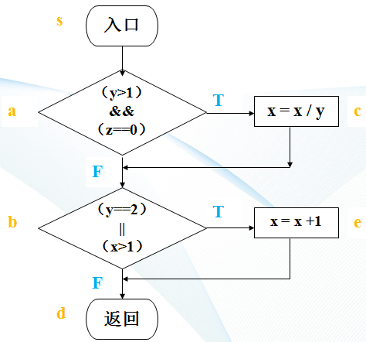
b判定： | y=2 | x>1 | 5
 | y=2 | x<=1 | 6
 | y!=2 | x>1 | 7
 | y!=2 | x<=1 | 8
用例编号 | x | y | z | 覆盖条件组合方式 | 预期结果
1 | 4 | 2 | 0 | 1，5 | x=3
2 | 1 | 2 | 1 | 2,6 | x=2
3 | 2 | 1 | 0 | 3,7 | x=3
4 | 1 | 1 | 1 | 4,8 | x=1
6.路径覆盖：把流程图中的所有路径覆盖一遍
用例编号 | x | y | z | 覆盖路径 | 预期结果
1 | 4 | 2 | 0 | sacbed | x=3
2 | 1 | 4 | 1 | sabd | x=1
3 | 4 | 4 | 0 | sacbd | x=1
4 | 2 | 0 | 1 | sabed | x=3

